Plantilla Grup
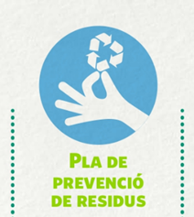

 |  |  |  | ESCOLA RESIDU ZERO
MICROXARXA - Pla de Prevenció de Residus al centre, curs 2022/2023

QUANTIFICACIÓ DELS RESIDUS D'ORGÀNICA GENERATS

Nom del centre: |  | INSTRUCCIONS: Per cada grup cal fer recompte del pes en grams de la matèria orgànica generada. Us aconsellem fer-ho tots els dies durant un mes. Fer un mínim de 3 dies. Cal omplir una fitxa per cada grup classe o bé punt de recollida de residus.
Curs i classe:
Nombre d'alumnes

 | Dia 1: ............. | Dia 2: ............... | Dia 3: .............. | Dia #: .............. | TOTALS (grams)
Pes materia orgànica (Pes en grams)

Alumnes que no esmorzen al centre

 | Agenda 21 Escolar de Lleida – Ajuntament de Lleida
 | Tel. 973 700 455 A/e: agenda21escolar@paeria.es

